1.1
voltar à página inicial |  |  |  | 1 - MENUS DE NAVEGAÇÃO
 | S | N | NA
 | x |  |  | 1.1 O menu de navegação deve estar estruturado como uma lista de opções
 |  |  |  | Para que possa ser bem interpretado por tecnologias de apoio, os menus e submenus devem estar estruturados com elementos nativos, do tipo <ul>, ou com a semântica e o estado dos elementos identificados com técnicas em ARIA.

 | Listagem de evidências
 |  |  |  |  | Notas:
 |  |  |  |  | O menu de navegação do site está estruturado como lista (<nav><ul><li>) tanto em desktop como em mobile.

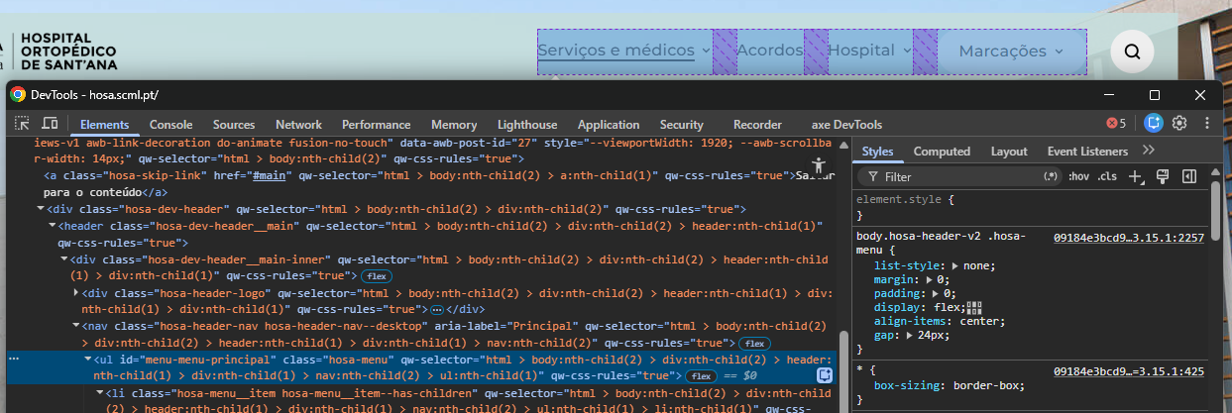

1.3
voltar à página inicial |  |  |  | 1 - MENUS DE NAVEGAÇÃO
 | S | N | NA
 | x |  |  | 1.3 As imagens-link, caso existam no menu, devem ter o correspondente equivalente alternativo em texto
 |  |  |  | As imagens corretamente legendadas permitem ser interpretadas como texto, tornando todas as opções de navegação acessíveis.

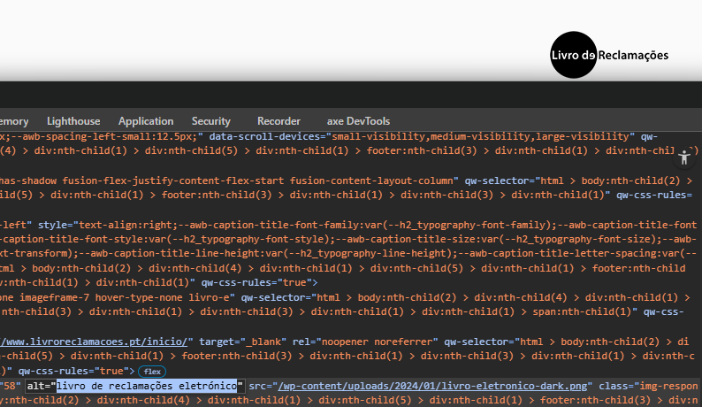
 | Listagem de evidências
 |  |  |  |  | Notas:
 |  |  |  |  | Aplicável a 2 imagens-link: logo do header (link para a HP, alt descritivo) e badge do Livro de Reclamações no footer (alt do badge).

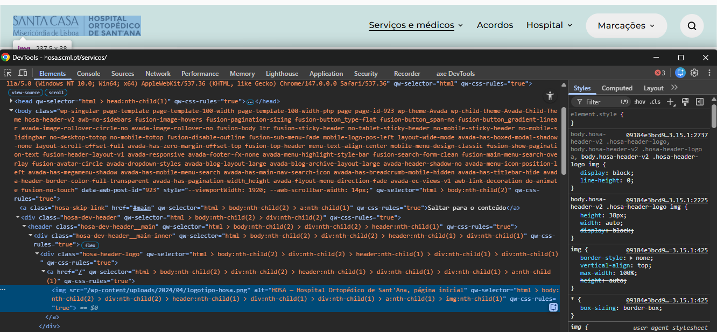

2.1
voltar à página inicial |  |  |  | 2 - TÍTULOS E SUBTÍTULOS
 | S | N | NA
 | x |  |  | 2.1 Existe um título <h1> marcado na página
 |  |  |  | O título principal de cada página, que sumariza o seu conteúdo, deve ser identificado como o primeiro nível dos títulos (h1). Não deverá ser utilizado mais do que um <h1> por página.

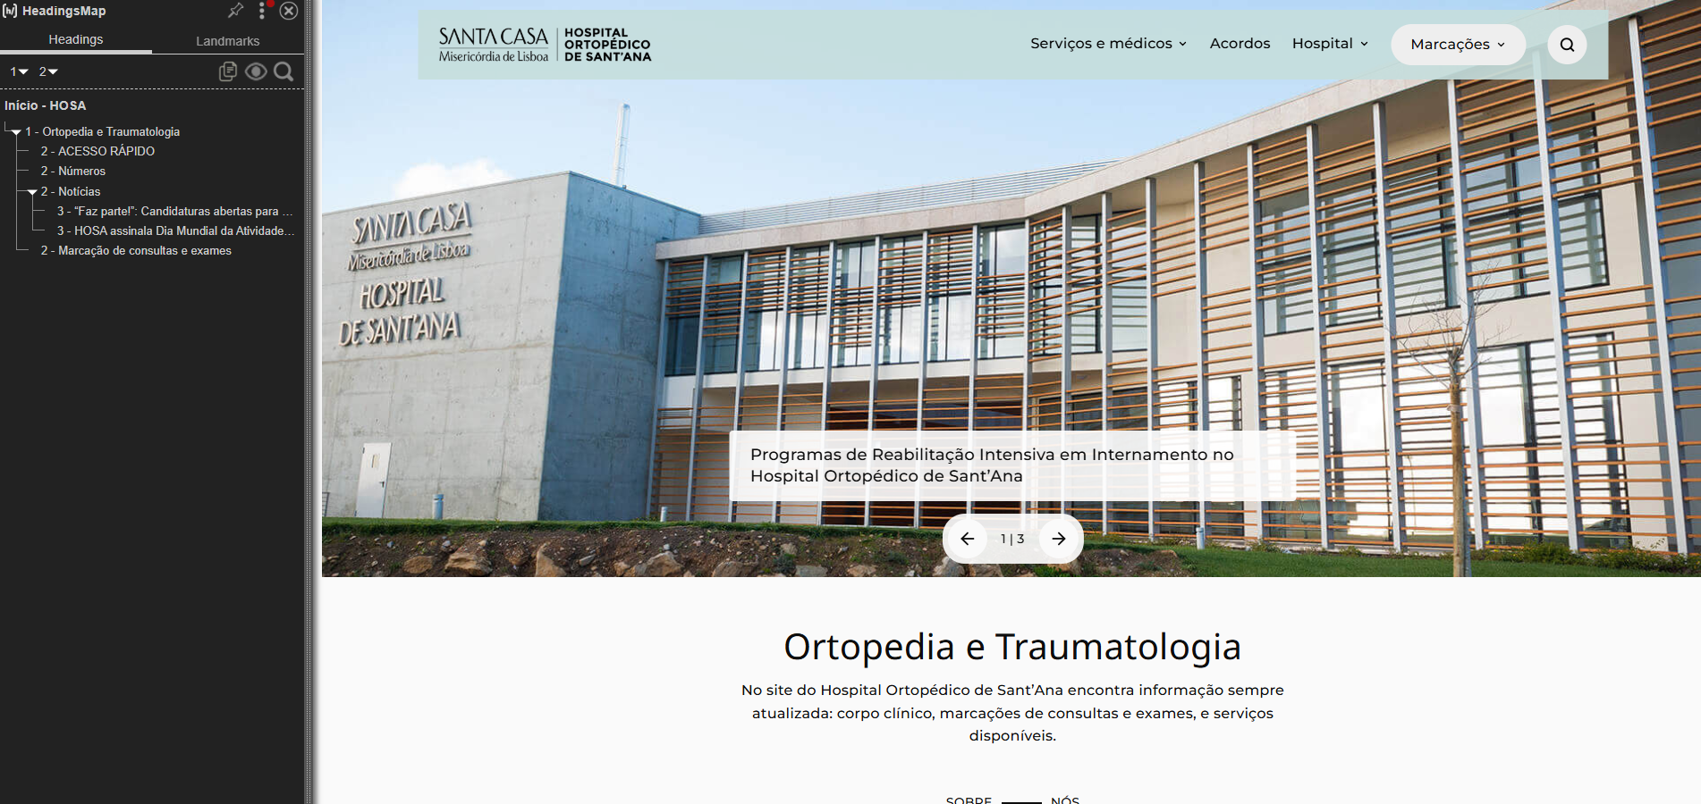
 | Listagem de evidências
 |  |  |  |  | Notas:
 |  |  |  |  | Cada página tem um único <h1> que descreve o conteúdo (HP: "Ortopedia e Traumatologia"; interiores: "Sobre nós", "Consultas", "Exames", "Notícias", "Corpo Clínico", etc.).

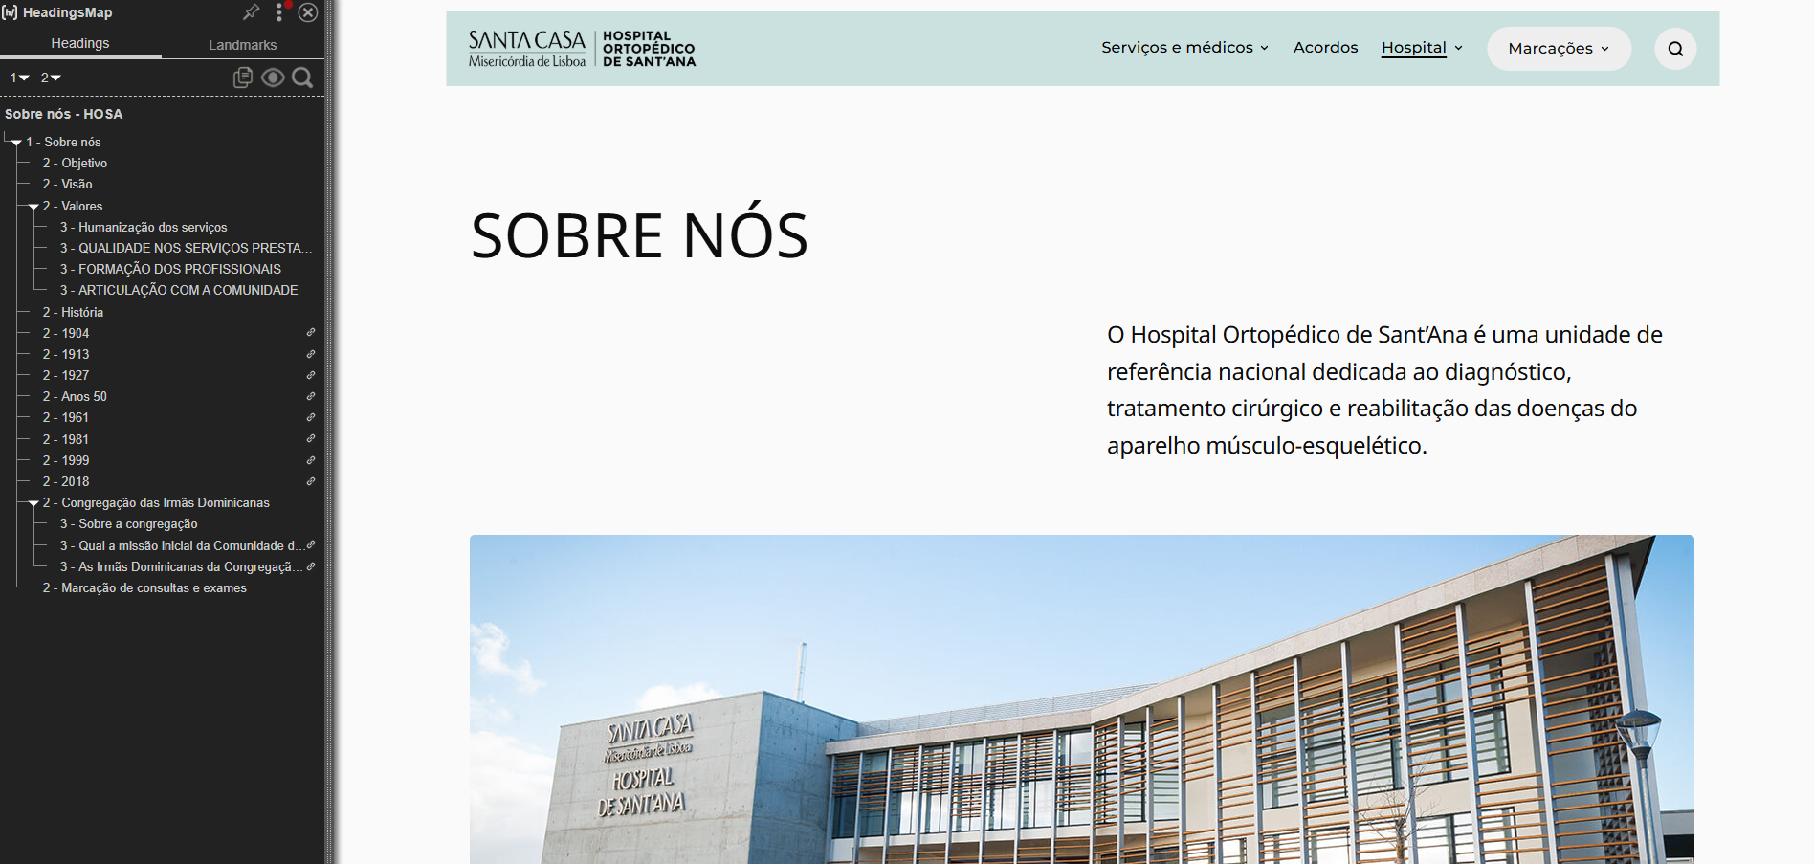

3.1
voltar à página inicial |  |  |  | 3 - TABELAS DE DADOS
 | S | N | NA
 | x |  |  | 3.1 As células que constituem os cabeçalhos da tabela estão marcadas com o elemento <th>
 |  |  |  | Identificar os cabeçalhos de uma tabela ajuda a melhor identificar os eixos que caracterizam a informação em cada célula.

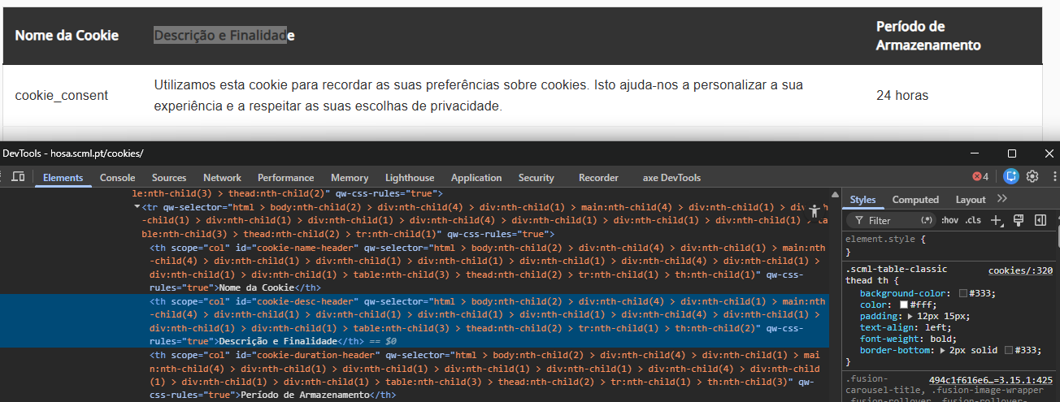
 | Listagem de evidências
 |  |  |  |  | Notas:
 |  |  |  |  | A única tabela de dados do site é a tabela de cookies, com cabeçalhos marcados em <th>.

3.2
voltar à página inicial |  |  |  | 3 - TABELAS DE DADOS
 | S | N | NA
 | x |  |  | 3.2 A legenda da tabela está marcada com o elemento <caption>
 |  |  |  | Todas as tabelas deverão conter uma legenda descritiva do seu conteúdo, incluindo as fontes da informação, se necessário.

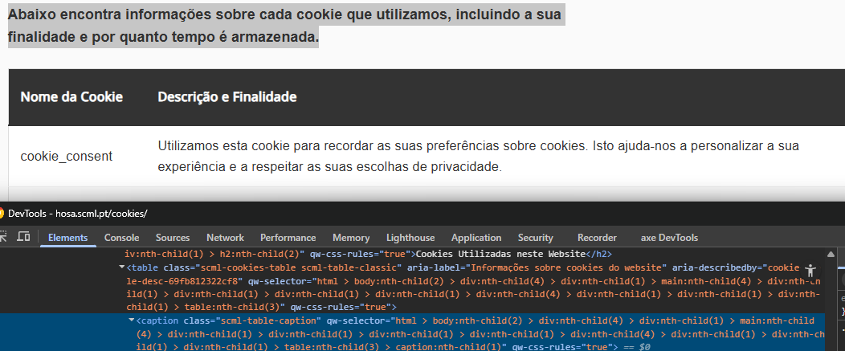
 | Listagem de evidências
 |  |  |  |  | Notas:
 |  |  |  |  | Tabela de cookies com <caption> descritivo.

4.1
voltar à página inicial |  |  |  | 4 - ESTRUTURA DA INFORMAÇÃO
 | S | N | NA
 | x |  |  | 4.1 Ao clicar com o rato na etiqueta, o cursor surge no respetivo campo de edição
 |  |  |  | De forma a tornar a seleção de campos pequenos mais fácil, a legenda deverá estar associada ao campo respetivo com o elemento <label>, pois desta forma aumenta-se a sua área clicável. Para os utilizadores de leitores de ecrã (pessoas cegas) a associação da etiqueta ao campo de edição é também fundamental.

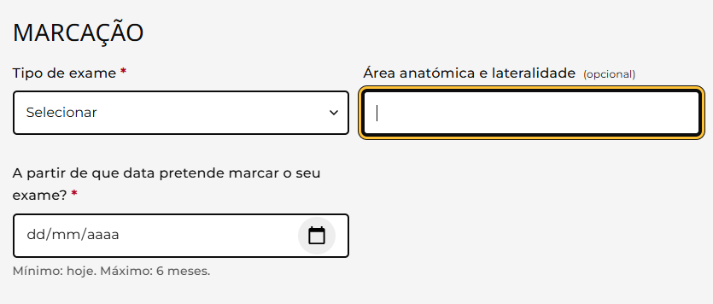
 | Listagem de evidências
 |  |  |  |  | Notas:
 |  |  |  |  | Todos os campos dos formulários (Consultas, Exames, Pesquisa) usam <label for="id"> associado ao respectivo input — clicar na etiqueta foca o campo.

4.3
voltar à página inicial |  |  |  | 4 - ESTRUTURA DA INFORMAÇÃO
 | S | N | NA
 | x |  |  | 4.3 É possível localizar e ler as mensagens de erro usando apenas um leitor de ecrã
 |  |  |  | Os erros identificados no decorrer do preenchimento de um formulário deverão preferencialmente ser listados de forma condensada, direcionando cada elemento da lista ao respetivo campo. Cada campo deverá associar a mensagem de erro a si próprio. As mensagens de erro deverão ser breves e claras.

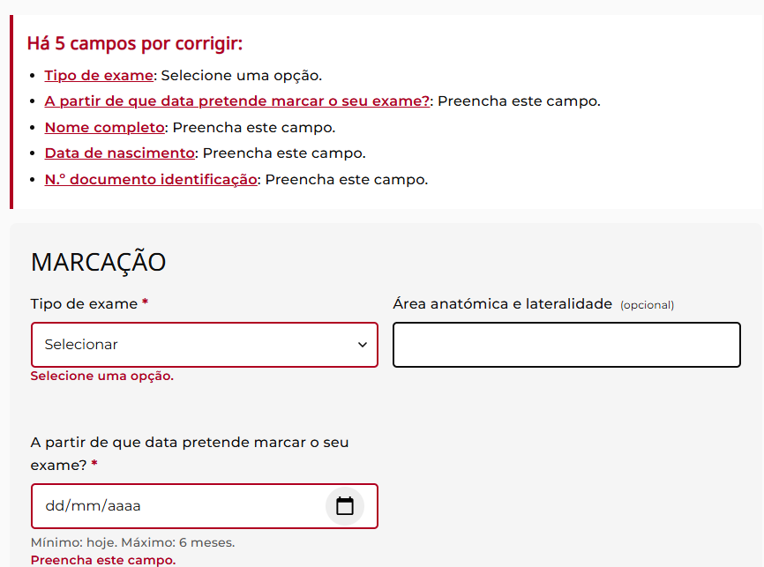
 | Listagem de evidências
 |  |  |  |  | Notas:
 |  |  |  |  | Os forms têm painel-resumo no topo (role="alert") com lista de erros e links âncora para cada campo, e cada campo com erro mostra a mensagem inline associada via aria-describedby + aria-invalid="true". Mensagens em PT-PT, claras e accionáveis.

5.1
voltar à página inicial |  |  |  | 5 - GRÁFICOS E IMAGENS-LINK
 | S | N | NA
 | x |  |  | 5.1 A imagem ou gráfico tem um equivalente alternativo em texto curto e correto
 |  |  |  | As imagens não decorativas deverão ter uma descrição breve associada, nomeadamente através do uso do atributo <ALT>. Esta legenda deve descrever fielmente o propósito da imagem no contexto em que se encontra.

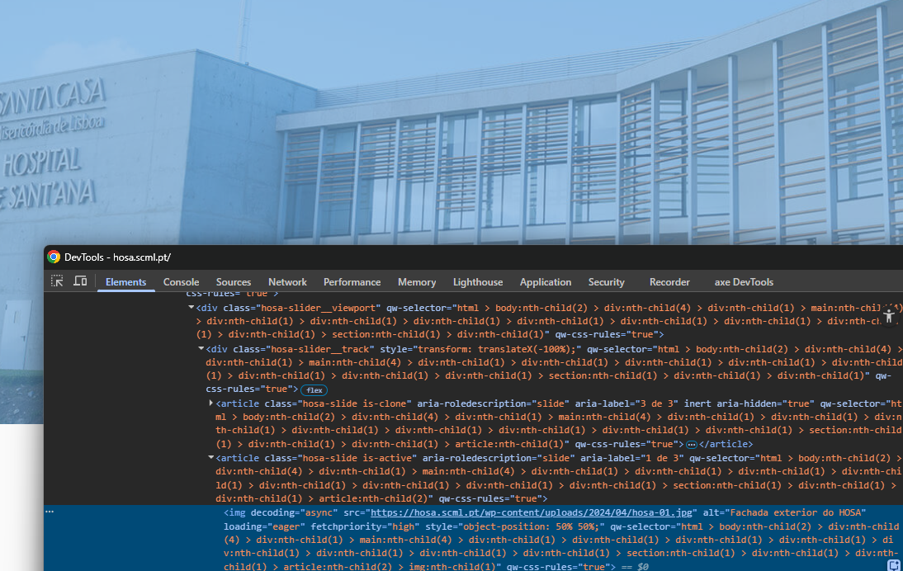
 | Listagem de evidências
 |  |  |  |  | Notas:
 |  |  |  |  | As imagens informativas têm alt descritivo (slides da HP, logo, imagens editoriais) e as decorativas têm alt="" + aria-hidden="true" (cards Corpo Clínico, imagens dentro dos cards de notícia onde o link já tem o título).

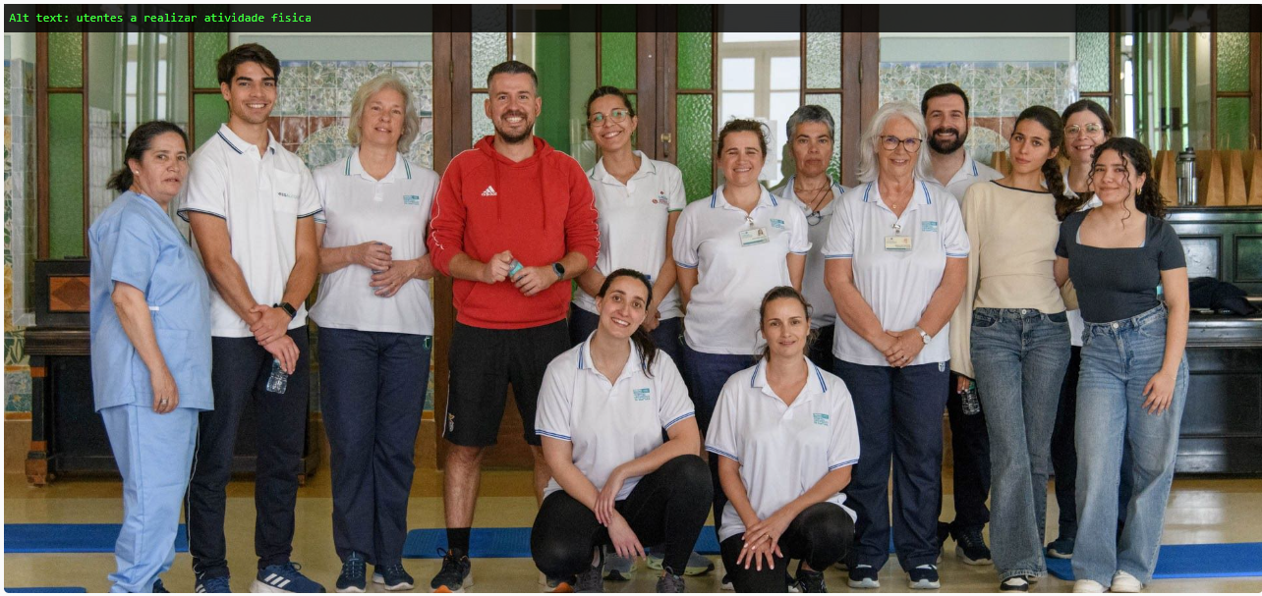

5.3
voltar à página inicial |  |  |  | 5 - GRÁFICOS E IMAGENS-LINK
 | S | N | NA
 | x |  |  | 5.3 As imagens-link têm um equivalente alternativo correto
 |  |  |  | As hiperligações compostas apenas por uma imagem obrigam que esta tenha um equivalente alternativo em texto que represente fielmente o destino da hiperligação.

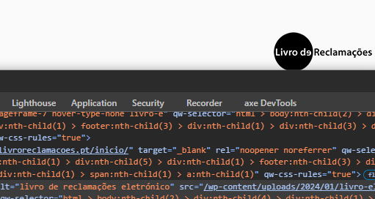
 | Listagem de evidências
 |  |  |  |  | Notas:
 |  |  |  |  | Logo do header (alt descritivo aponta para HP), Livro de Reclamações no footer (alt do destino), e cards de notícia/Corpo Clínico/Acessos rápidos têm o título textual dentro do próprio link (a imagem é tratada como decorativa).

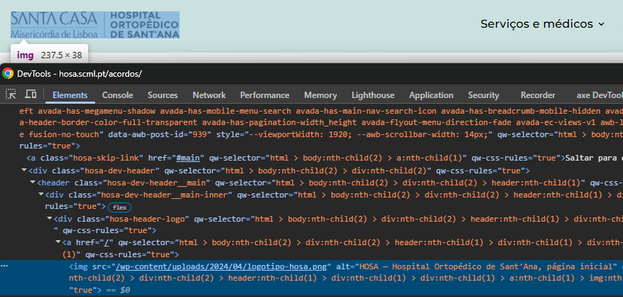

6.1
voltar à página inicial |  |  |  | 6 - CONTRASTE
 | S | N | NA
 | x |  |  | 6.1 No corpo de um documento, o rácio de contraste entre a cor do texto normal (menor que 18 pontos ou menor que 14 pontos negrito) e a cor do fundo é superior a 4,5:1
 |  |  |  | Deve assegurar-se no corpo do documento que o rácio de contraste entre a cor do texto e a cor de fundo é, no mínimo, de 4,5:1, de forma a assegurar a sua legibilidade para utilizadores com deficiências da visão.

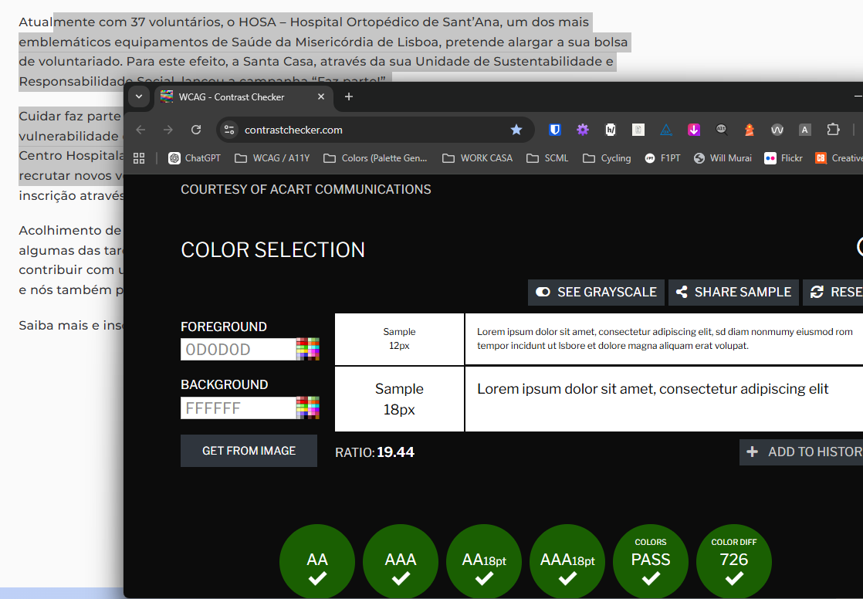
 | Listagem de evidências
 |  |  |  |  | Notas:
 |  |  |  |  | O rácio de contraste entre a cor do texto de corpo e a cor de fundo é superior a 4,5:1 em todo o site, cumprindo o critério.

6.2
voltar à página inicial |  |  |  | 6 - CONTRASTE
 | S | N | NA
 | x |  |  | 6.2 O rácio de contraste entre a cor do texto de tamanho grande (maior ou igual que 18 pontos ou maior ou igual que 14 pontos negrito) e a cor do fundo é superior a 3:1
 |  |  |  | Os textos de tamanho superior a 18 pontos, ou os textos de tamanho superior a 14 pontos mas a negrito, devem assegurar um rácio de contraste mínimo de 3:1 entre a cor do texto e a cor do fundo.

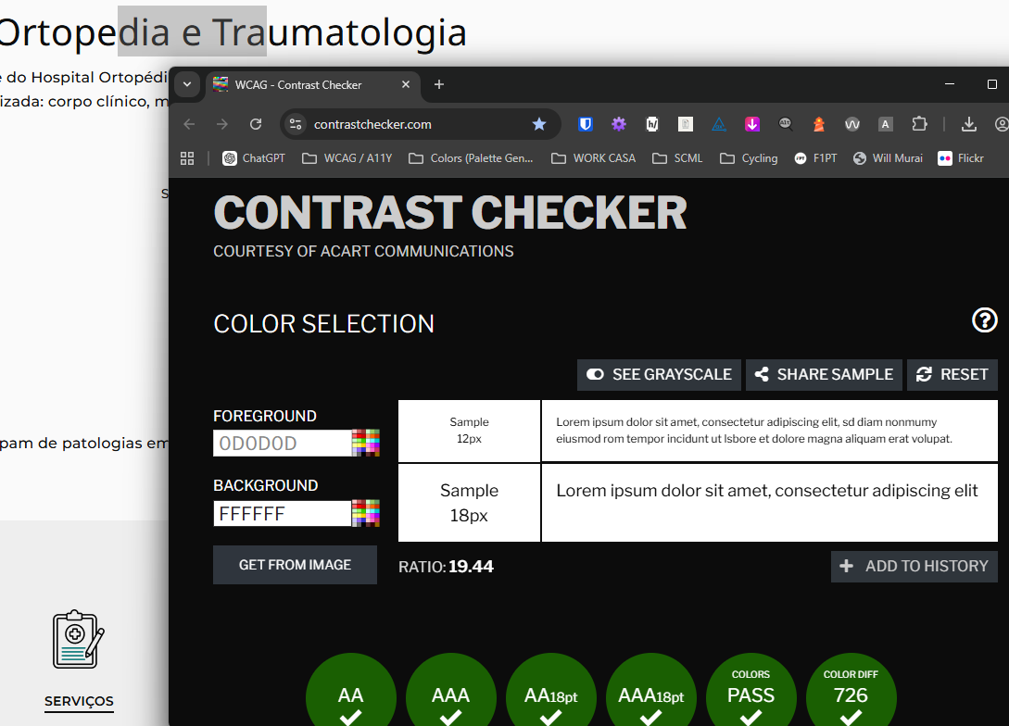
 | Listagem de evidências
 |  |  |  |  | Notas:
 |  |  |  |  | O rácio de contraste entre a cor do texto de tamanho grande e a cor de fundo é superior a 3:1 em todo o site, cumprindo o critério.

7.2
voltar à página inicial |  |  |  | 7 - PLAYERS
 | S | N | NA
 | x |  |  | 7.2 O vídeo ou o áudio deve conter preferencialmente legendas fechadas sincronizadas. Caso não seja possível, no mínimo, deve disponibilizar-se uma transcrição textual
 |  |  |  | O uso de legendas fechadas destina-se essencialmente a pessoas surdas. Recomendam-se para a produção das referidas legendas técnicas de tradaptação conhecidas para o efeito bem como o enriquecimento das legendas de sons cuja mensagem não seja percetível visualmente (por ex., o toque de uma campaínha de uma porta). Para vídeos com mensagens eminentemente visuais (por ex., um vídeo com música de fundo que passa um conjunto de mensagens apenas percetíveis à visão), os mesmos devem ter uma versão equivalente alternativa com produção de audiodescrição. A audiodescrição é fundamental para que pessoas cegas ou com baixa visão possam percecionar a mensagem veiculada.

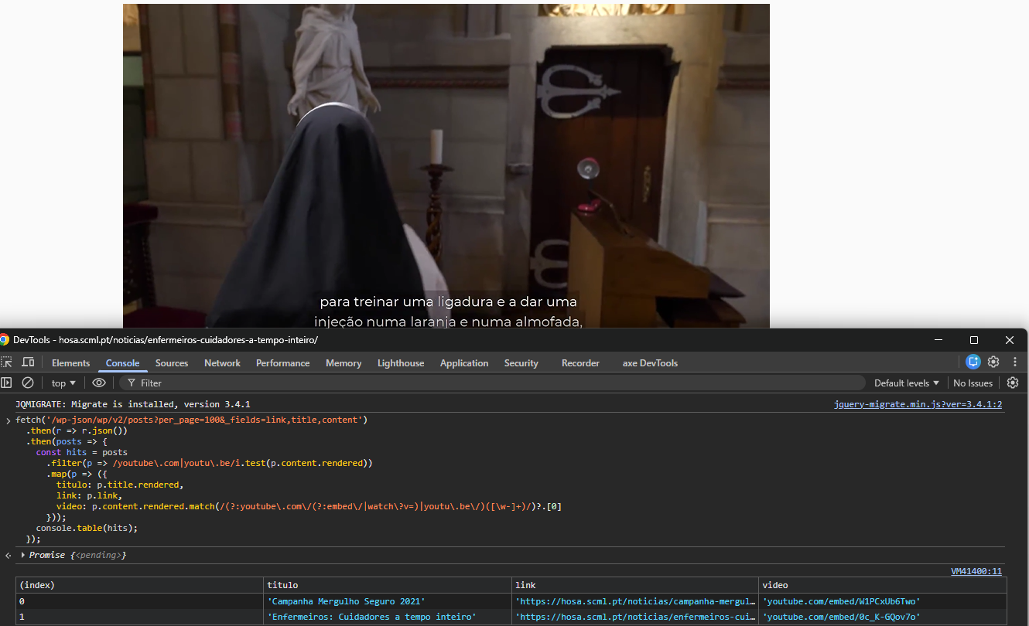
 | Listagem de evidências
 |  |  |  |  | Notas:
 |  |  |  |  | O site tem 2 vídeos em notícias: um com legendas fechadas sincronizadas; outro, vídeo de campanha sem áudio com falas, está acompanhado no corpo da notícia por texto que descreve o lema, objectivo e contexto da campanha, funcionando como alternativa textual equivalente.

8.1
voltar à página inicial |  |  |  | 8 - ESTRUTURA DA PÁGINA
 | S | N | NA
 | x |  |  | 8.1 Quando se retira a CSS, todos os elementos HTML devem alinhar à esquerda
 |  |  |  | Quando se desativam todos os estilos visuais, o conteúdo da página é apresentado alinhado à esquerda e apresenta-se de forma linear.

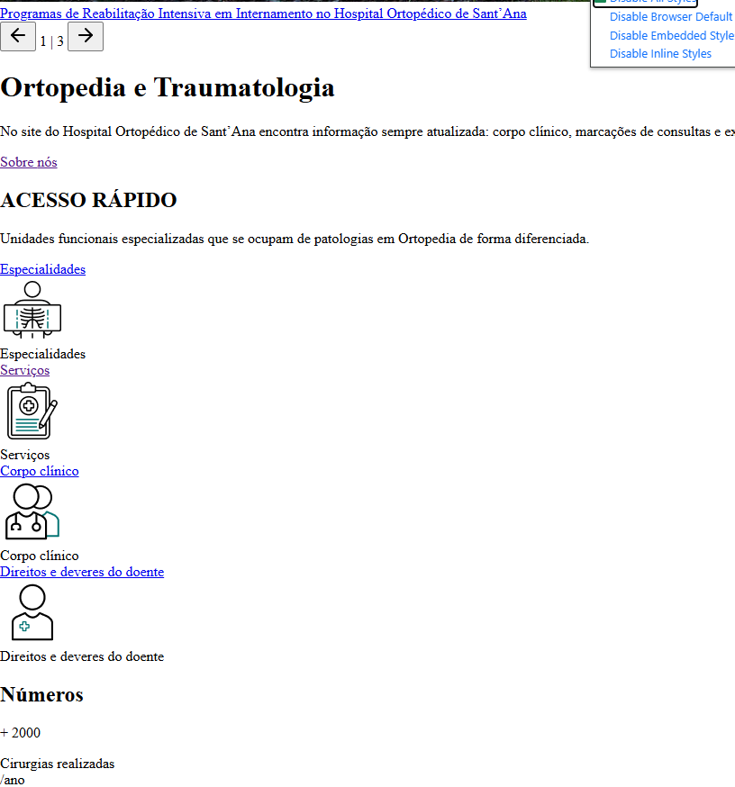
 | Listagem de evidências
 |  |  |  |  | Notas:
 |  |  |  |  | Quando se desactivam todas as folhas de estilo, o conteúdo da página apresenta-se alinhado à esquerda de forma linear.

8.2
voltar à página inicial |  |  |  | 8 - ESTRUTURA DA PÁGINA
 | S | N | NA
 | x |  |  | 8.2 Quando se retira a CSS, a informação aparece numa ordem lógica
 |  |  |  | Tendo em conta que o posicionamento de elementos no código pode não refletir a ordem visual de leitura, deve ser assegurada a ordem correta do conteúdo quando se desativam os estilos visuais.

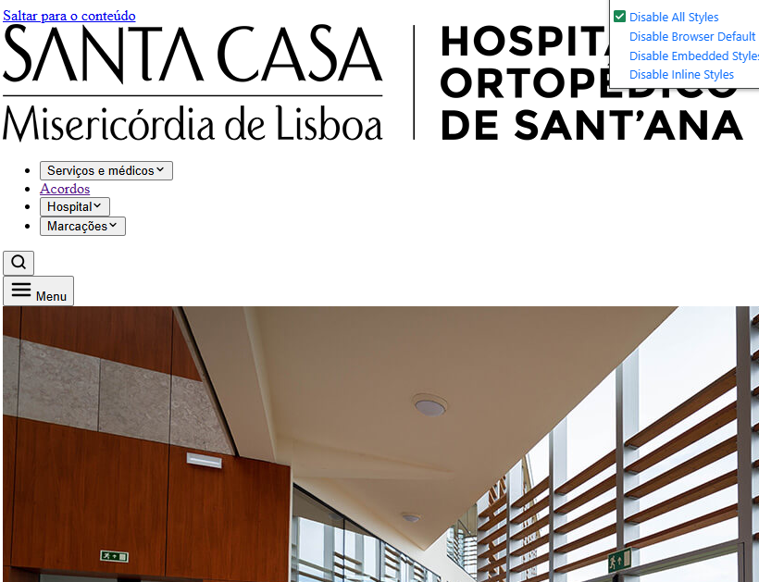
 | Listagem de evidências
 |  |  |  |  | Notas:
 |  |  |  |  | Quando se desactivam todas as folhas de estilo, a informação surge numa ordem lógica de leitura (header → conteúdo principal → footer).

8.3
voltar à página inicial |  |  |  | 8 - ESTRUTURA DA PÁGINA
 | S | N | NA
 | x |  |  | 8.3 Quando se retira a CSS, deve ser possível reconhecer a semântica dos diversos elementos
 |  |  |  | Os elementos que estruturam o conteúdo devem estar semanticamente bem estruturados, usando os elementos de HTML apropriados a cada tipo de conteúdo, como títulos, parágrafos, listas, ...

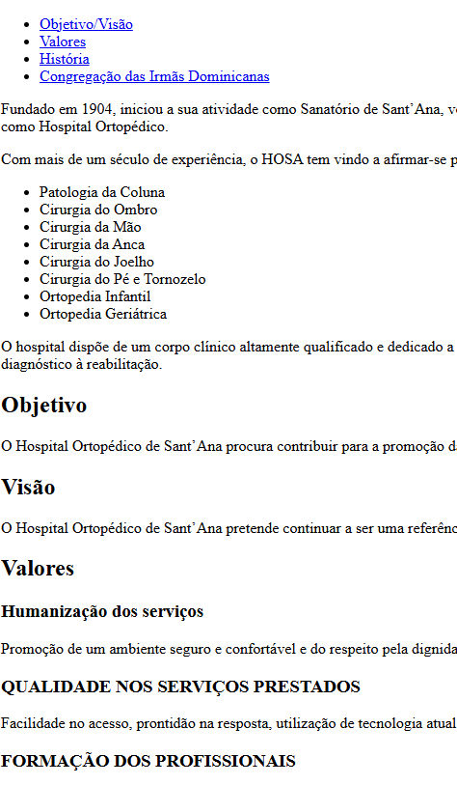
 | Listagem de evidências
 |  |  |  |  | Notas:
 |  |  |  |  | Sem CSS, os elementos mantêm a sua semântica visível: títulos hierarquizados (h1, h2, h3), parágrafos, listas com bullets, hiperligações sublinhadas e botões reconhecíveis

8.4
voltar à página inicial |  |  |  | 8 - ESTRUTURA DA PÁGINA
 | S | N | NA
 | x |  |  | 8.4 Quando se retira a CSS, a informação relevante permanece visível
 |  |  |  | Toda a informação visível deve permanecer na página sob forma textual, quando se desativam os estilos visuais.

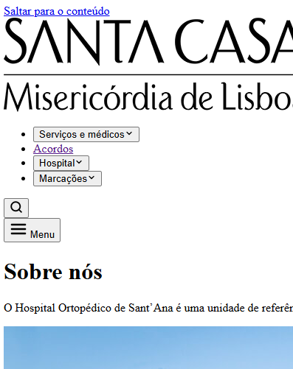
 | Listagem de evidências
 |  |  |  |  | Notas:
 |  |  |  |  | Sem CSS, toda a informação relevante permanece visível em forma textual. Não existe conteúdo inserido apenas via CSS (::before/::after com content) que desapareça sem estilos.

8.5
voltar à página inicial |  |  |  | 8 - ESTRUTURA DA PÁGINA
 | S | N | NA
 | x |  |  | 8.5 A maquetização da página é feita sem recorrer ao elemento <table>
 |  |  |  | A estrutura de composição gráfica da página não é feita recorrendo a elementos de tabela mas sim a uma maior diversidade de elementos semânticos (por ex., <main>) e genéricos (por ex., <div>), que permitem a recomposição visual para diferentes tipos e dimensões de ecrã.

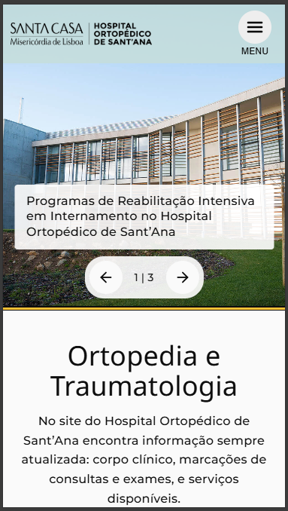
 | Listagem de evidências
 |  |  |  |  | Notas:
 |  |  |  |  | A maquetização do site usa CSS Grid e Flexbox; a única <table> existente é a tabela de dados de cookies, devidamente marcada como tabela de dados (não de layout).

9.1
voltar à página inicial |  |  |  | 9 - MODAIS
 | S | N | NA
 | x |  |  | 9.1 Quando a caixa de diálogo é aberta, o foco (cursor do Browser) move-se para um elemento dentro da caixa de diálogo
 |  |  |  | Assim que a caixa de edição se sobrepõe à janela, o cursor do Browser deve saltar para dentro da caixa de diálogo.

 | Listagem de evidências
 |  |  |  |  | Notas:
 |  |  |  |  | Os 3 modais do site: drawer mobile (hambúrguer), painel de pesquisa (lupa) e lightbox de imagens. Os 3 movem o foco para dentro ao abrir.

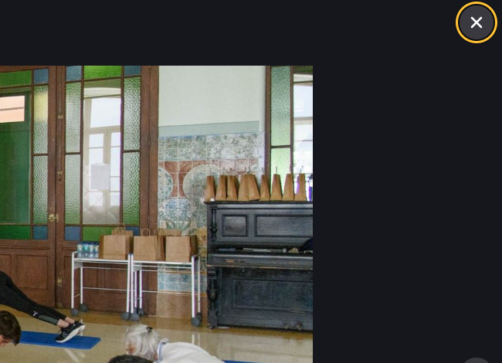

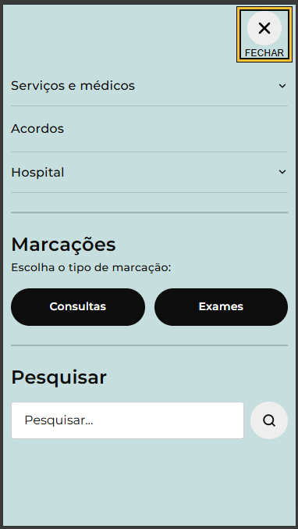
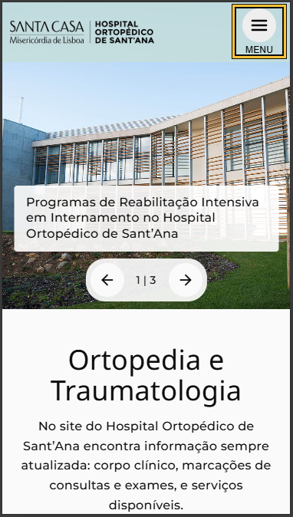

9.2
voltar à página inicial |  |  |  | 9 - MODAIS
 | S | N | NA
 | x |  |  | 9.2 Quando uma caixa de diálogo está aberta, a navegação com teclado (Browser ou Tecnologia de apoio) tem de ficar circunscrita aos elementos que compõem a caixa de diálogo
 |  |  |  | Quando a caixa de diálogo está aberta, todos os outros elementos que se encontram fora da caixa devem permanecer inertes. Mesmo os elementos interativos (links, botões ou campos de edição) devem deixar de ser focáveis quer com teclado quer com o rato. Quando a caixa de diálogo está aberta, se ativar um leitor de ecrã e ele efetuar a leitura ou permitir focar elementos interativos que estão fora da caixa de diálogo, algo está errado.

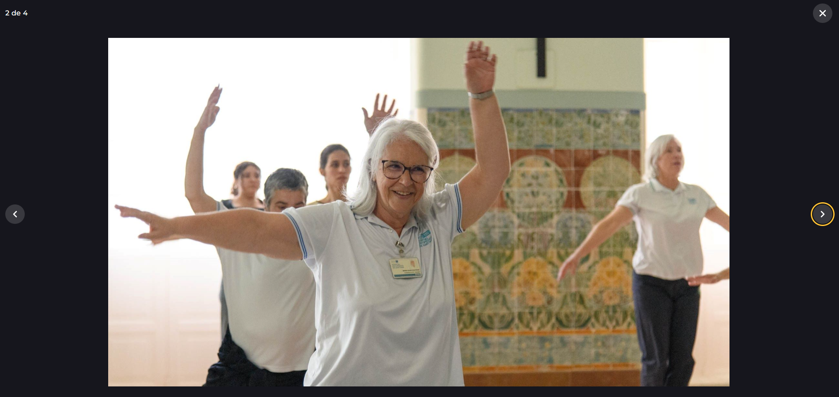
 | Listagem de evidências
 |  |  |  |  | Notas:
 |  |  |  |  | Os 3 modais (drawer mobile, painel de pesquisa, lightbox) têm focus trap: ao tabular dentro deles, o foco circula só pelos elementos da caixa, e ESC fecha. Os elementos por trás ficam inert.

9.4
voltar à página inicial |  |  |  | 9 - MODAIS
 | S | N | NA
 | x |  |  | 9.4 Quando a caixa de diálogo fecha, o foco (cursor do Browser) deve voltar ao elemento interativo que a invocou
 |  |  |  | É útil que ao sair da modal, o utilizador seja posicionado no elemento que usou para invocar a modal. A modal é uma espécie de parêntesis, à conversa principal. É bom que o utilizador, depois do "parêntesis", possa voltar à conversa principal, no exato ponto onde a deixou.

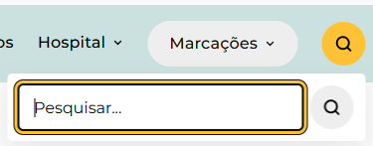
 | Listagem de evidências
 |  |  |  |  | Notas:
 |  |  |  |  | Ao fechar qualquer um dos 3 modais, o foco volta ao elemento interactivo que o invocou (hambúrguer no drawer, lupa na pesquisa, thumbnail no lightbox).

10.1
voltar à página inicial |  |  |  | 10 - FICHEIROS PDF
 | S | N | NA
 | x |  |  | 10.1 Nos ficheiros PDF é possível, no mínimo, extrair o conteúdo textual para formato TXT
 |  |  |  | Os ficheiros PDF devem ter o seu texto inteiramente extraível para que se possa passar o respetivo conteúdo para um processador de texto sem perda de informação.

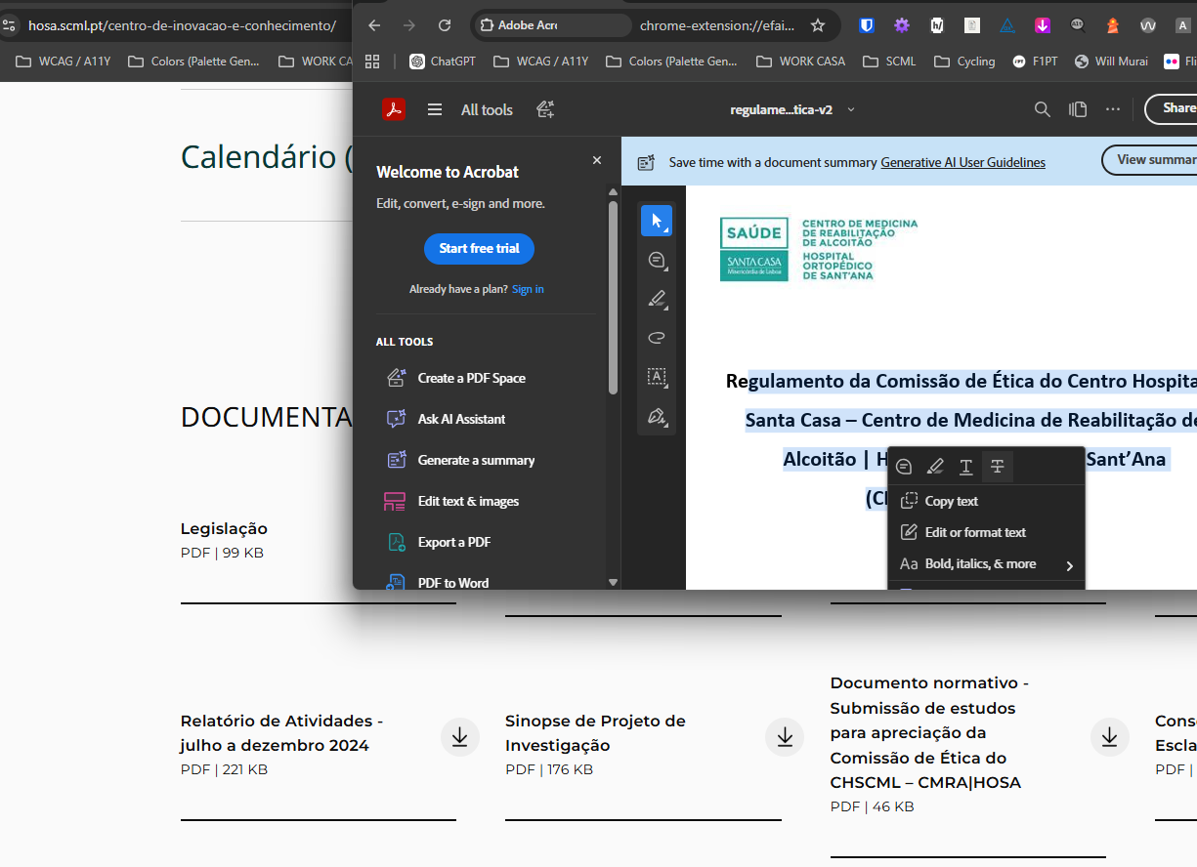
 | Listagem de evidências
 |  |  |  |  | Notas:
 |  |  |  |  | Todos os ficheiros PDF disponibilizados no site permitem extracção do conteúdo textual.

